fig1
1. Coups et blessures volontaires (sur personnes de 15 ans ou plus) : cumul annuel

Champ : France métropolitaine.
Source : SSMSI, Base des crimes et délits enregistrés par la police et la gendarmerie.

 | Nombre de victimes
2008 | 198,600
2009 | 204,800
2010 | 204,700
2011 | 204,200
2012 | 203,000
2013 | 204,200
2014 | 208,500
2015 | 212,700
2016 | 214,800
2017 | 222,900
2018 | 240,200

 | GN

 |  | 0

fig2
2. Coups et blessures volontaires (sur personnes de 15 ans ou plus) : cumul trimestriel

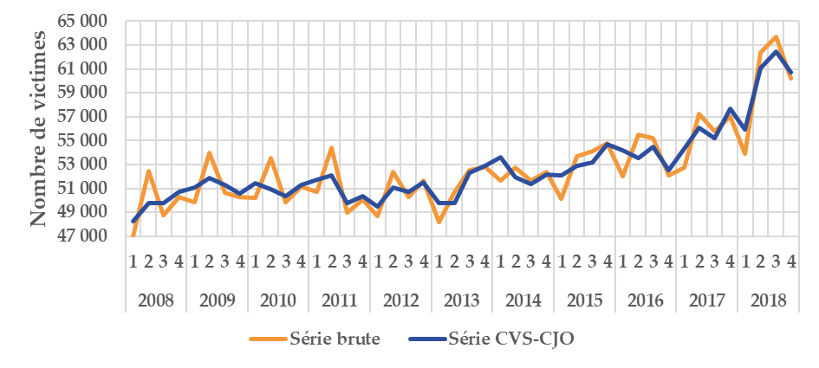

Champ : France métropolitaine.
Source : SSMSI, Base des crimes et délits enregistrés par la police et la gendarmerie.

 |  | Nombre de victimes
 |  | Série brute | Série CVS-CJO
2008 | 1 | 47,036 | 48,258
 | 2 | 52,485 | 49,805
 | 3 | 48,750 | 49,745
 | 4 | 50,316 | 50,693
2009 | 1 | 49,881 | 51,069
 | 2 | 53,944 | 51,900
 | 3 | 50,679 | 51,307
 | 4 | 50,281 | 50,585
2010 | 1 | 50,235 | 51,458
 | 2 | 53,520 | 50,928
 | 3 | 49,839 | 50,368
 | 4 | 51,122 | 51,314
2011 | 1 | 50,687 | 51,711
 | 2 | 54,421 | 52,106
 | 3 | 49,007 | 49,760
 | 4 | 50,066 | 50,380
2012 | 1 | 48,662 | 49,485
 | 2 | 52,356 | 51,108
 | 3 | 50,283 | 50,744
 | 4 | 51,696 | 51,511
2013 | 1 | 48,179 | 49,795
 | 2 | 50,713 | 49,781
 | 3 | 52,543 | 52,298
 | 4 | 52,814 | 52,885
2014 | 1 | 51,686 | 53,587
 | 2 | 52,722 | 51,979
 | 3 | 51,689 | 51,336
 | 4 | 52,419 | 52,167
2015 | 1 | 50,138 | 52,063
 | 2 | 53,680 | 52,917
 | 3 | 54,105 | 53,196
 | 4 | 54,785 | 54,685
2016 | 1 | 51,991 | 54,204
 | 2 | 55,505 | 53,544
 | 3 | 55,221 | 54,464
 | 4 | 52,099 | 52,541
2017 | 1 | 52,783 | 54,326
 | 2 | 57,263 | 56,063
 | 3 | 55,763 | 55,196
 | 4 | 57,052 | 57,703
2018 | 1 | 53,904 | 55,961
 | 2 | 62,405 | 61,066
 | 3 | 63,683 | 62,427
 | 4 | 60,223 | 60,708

 |  |  |  | 0

fig3
3. Nombre de coups et blessures volontaires (sur personnes de 15 ans ou plus) pour 1 000 habitants par taille d'unité urbaine, enregistrés en 2018
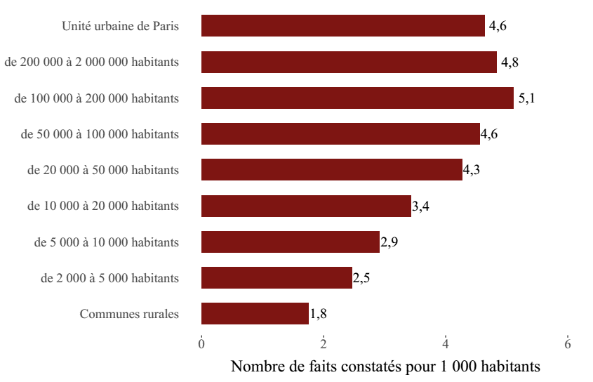

Champ : France métropolitaine.
Sources : SSMSI, Base des crimes et délits enregistrés par la police et la gendarmerie – Insee, recensement de la population.

Taille d'unité urbaine | Taux pour 1 000 habitants en 2018
Communes rurales | 1.8
de 2 000 à 5 000 habitants | 2.5
de 5 000 à 10 000 habitants | 2.9
de 10 000 à 20 000 habitants | 3.4
de 20 000 à 50 000 habitants | 4.3
de 50 000 à 100 000 habitants | 4.6
de 100 000 à 200 000 habitants | 5.1
de 200 000 à 2 000 000 habitants | 4.8
Unité urbaine de Paris | 4.6

fig5
5. Nombre de coups et blessures volontaires contre des personnes de 15 ans
ou plus enregistrés pour 1 000 habitants par département en 2018

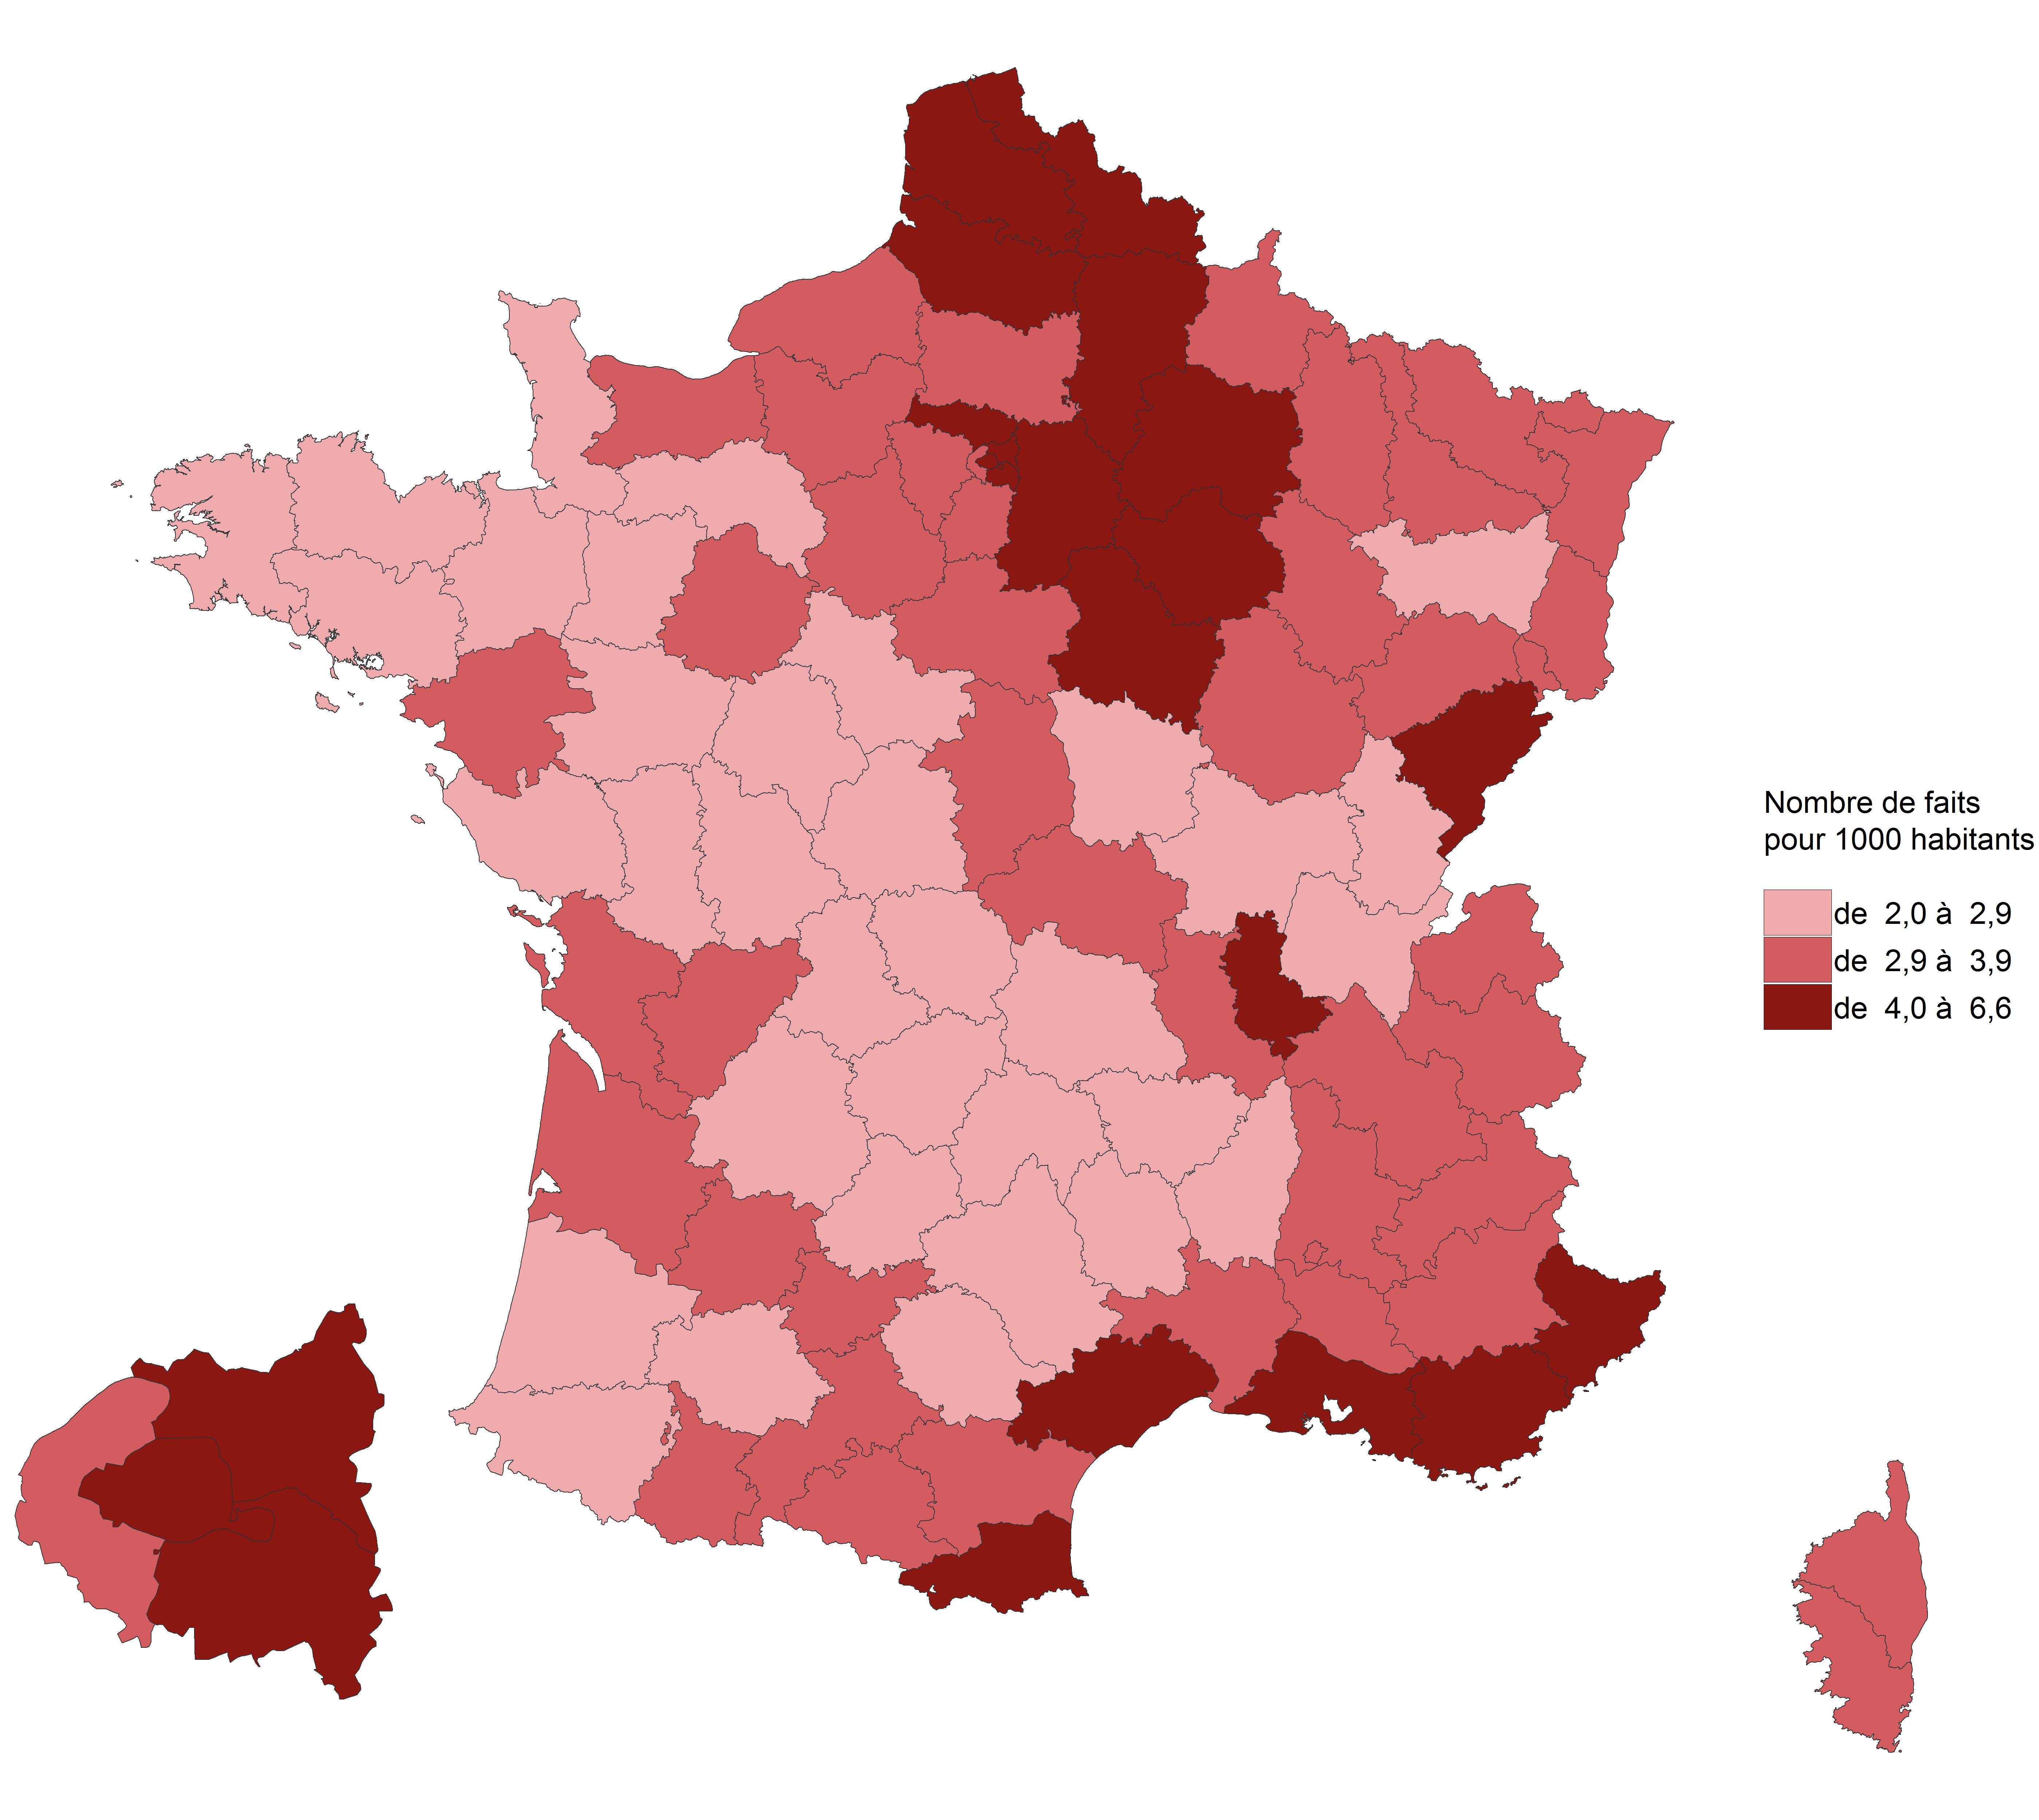

Champ : France métropolitaine.
Sources : SSMSI, Base des crimes et délits enregistrés par la police et la gendarmerie – Insee, recensement de la population.

Département | Taux pour 1 000 habitants en 2018
01 | 2.5
02 | 4.1
03 | 3.3
04 | 3.5
05 | 3.7
06 | 4.6
07 | 2.4
08 | 3.6
09 | 3.3
10 | 4.4
11 | 3.9
12 | 2.0
13 | 5.1
14 | 3.1
15 | 2.4
16 | 3.4
17 | 3.1
18 | 3.2
19 | 2.7
21 | 3.1
22 | 2.4
23 | 2.3
24 | 2.6
25 | 4.4
26 | 3.6
27 | 3.5
28 | 3.1
29 | 2.8
2A | 3.4
2B | 3.1
30 | 3.6
31 | 3.8
32 | 2.5
33 | 3.7
34 | 4.4
35 | 2.7
36 | 2.9
37 | 2.8
38 | 3.6
39 | 2.8
40 | 2.8
41 | 2.7
42 | 3.3
43 | 2.4
44 | 3.4
45 | 3.8
46 | 2.3
47 | 3.6
48 | 2.4
49 | 2.5
50 | 2.2
51 | 4.1
52 | 3.4
53 | 2.6
54 | 3.9
55 | 3.3
56 | 2.8
57 | 3.3
58 | 2.5
59 | 5.0
60 | 3.4
61 | 2.9
62 | 4.6
63 | 2.6
64 | 2.6
65 | 3.1
66 | 4.4
67 | 3.6
68 | 3.4
69 | 4.5
70 | 3.3
71 | 2.7
72 | 3.2
73 | 3.2
74 | 2.9
75 | 5.4
76 | 3.8
77 | 4.0
78 | 3.3
79 | 2.0
80 | 4.7
81 | 2.7
82 | 3.3
83 | 4.5
84 | 3.8
85 | 2.4
86 | 2.8
87 | 2.6
88 | 2.5
89 | 4.4
90 | 3.8
91 | 3.7
92 | 3.6
93 | 6.6
94 | 4.3
95 | 4.2

fig6
6. Evolution du nombre de coups et blessures volontaires contre des personnes de 15 ans
ou plus enregistrés par département, entre 2017 et 2018

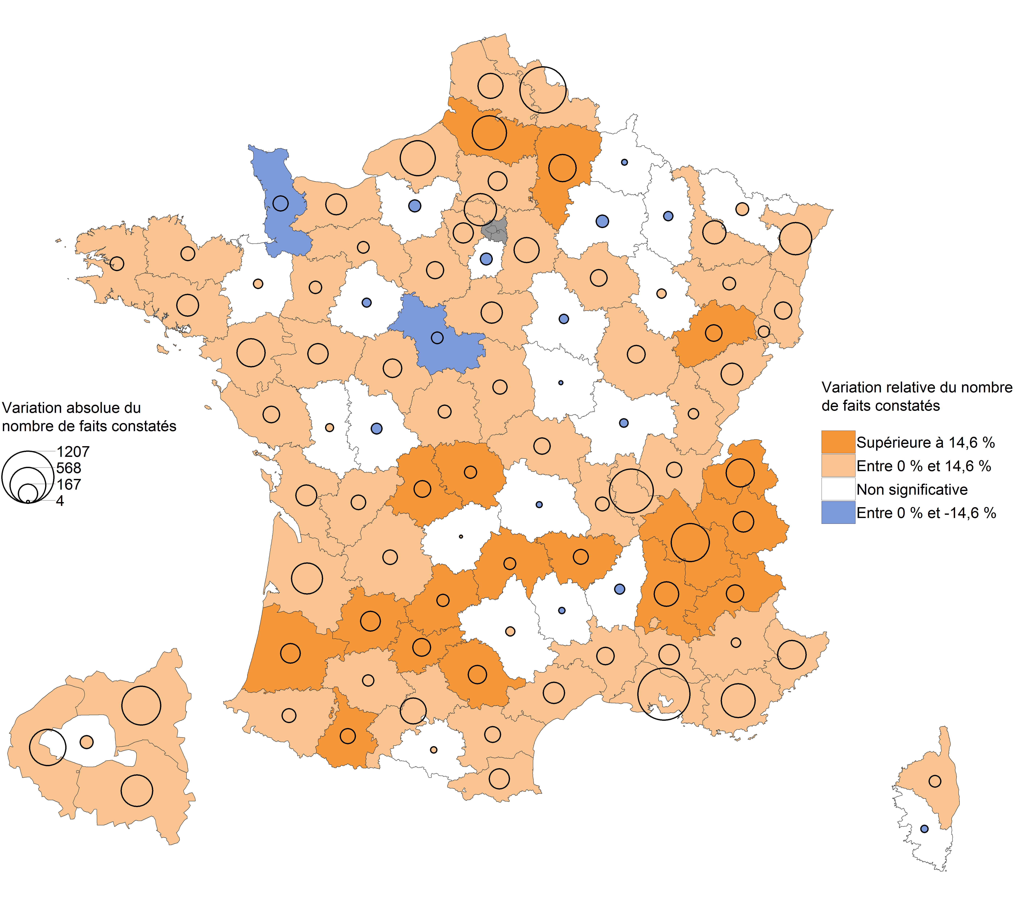

Champ : France métropolitaine.
Note de lecture : En 2018, les CBV ont baissé dans la Manche par rapport à 2017. À Paris, leur nombre a
augmenté mais avec une ampleur trop faible pour que cette évolution soit statistiquement signifcative
(voir Sources et Méthodes pour davantage d’information).
Sources : SSMSI, Base des crimes et délits enregistrés par la police et la gendarmerie – Insee, recensement de la population.

Département | Évolution du nombre de faits entre 2017 et 2018 | [Attention, certaines évolutions annuelles ne sont pas statistiquement significatives (voir la carte associée)]
01 | 7.2
02 | 17.7
03 | 11.9
04 | 7.8
05 | 35.5
06 | 7.8
07 | 6
08 | 1.6
09 | -3.6
10 | 10
11 | 8.4
12 | -6.5
13 | 13.2
14 | 10
15 | 22.3
16 | 8.7
17 | 10.9
18 | 10.1
19 | -0.6
21 | 9.5
22 | 6.4
23 | 32.5
24 | 9.9
25 | 9.9
26 | 17.4
27 | 3.3
28 | 10.7
29 | 3.4
2A | 5.1
2B | 13
30 | 5.4
31 | 6.3
32 | 14.1
33 | 8.2
34 | 4.2
35 | -1.4
36 | 13.2
37 | 9.7
38 | 17
39 | 7.2
40 | 17.9
41 | -6.3
42 | 3.6
43 | 23.2
44 | 8.3
45 | 8.6
46 | 20.1
47 | 17.2
48 | 11.5
49 | 10.3
50 | -8.8
51 | 3
52 | -6.2
53 | 9.6
54 | 9.3
55 | 6.8
56 | 11.4
57 | -2.1
58 | 1.5
59 | 7.9
60 | 6
61 | 7.9
62 | 4.4
63 | 1
64 | 5.2
65 | 17.1
66 | 9.6
67 | 13
68 | 5.4
69 | 11.6
70 | 18.5
71 | 2.3
72 | 2.1
73 | 16.1
74 | 17.8
75 | -0.6
76 | 12.7
77 | 5.3
78 | 4
79 | -3.8
80 | 24.2
81 | 17.2
82 | 19.9
83 | 12.2
84 | 9.7
85 | 8.1
86 | 4.6
87 | 14.6
88 | 8.5
89 | 2.8
90 | 11.8
91 | 1.4
92 | 11.3
93 | 6.9
94 | 8.3
95 | 9.9

fig7
7. Part des individus victimes de coups et blessures volontaires, pour 1 000 habitants de même sexe et âge en 2018

Champ : France métropolitaine.
Note de lecture : sur 1 000 femmes âgées de 27 ans, 10 ont été enregistrées par les forces de sécurité
comme victimes de coups et blessures volontaires, et parmi elles, 7 les ont subis dans la sphère
familiale.
Sources : SSMSI, Base des victimes de crimes et délits 2018, données provisoire – Insee, estimations de
population (résultats provisoires à fin 2017).

 | Taux de victimation en ‰
AGE | Hommes | Femmes | Hommes - intrafamilial | Femmes - intrafamilial
15 | 6.2 | 3.9 | 0.3 | 0.6
16 | 7.6 | 4.6 | 0.5 | 1.2
17 | 7.5 | 5.2 | 0.3 | 1.8
18 | 7.5 | 6.7 | 0.3 | 3.1
19 | 6.9 | 7.6 | 0.3 | 4.2
20 | 7.3 | 8.4 | 0.4 | 5.0
21 | 7.0 | 8.7 | 0.4 | 5.6
22 | 6.9 | 9.4 | 0.5 | 6.2
23 | 7.2 | 9.6 | 0.6 | 6.4
24 | 6.9 | 9.7 | 0.6 | 6.7
25 | 6.4 | 9.6 | 0.7 | 6.8
26 | 6.4 | 9.6 | 0.8 | 7.1
27 | 6.4 | 9.6 | 0.7 | 7.0
28 | 6.2 | 9.5 | 0.8 | 7.1
29 | 6.2 | 9.6 | 0.9 | 7.1
30 | 6.5 | 9.5 | 1.0 | 7.3
31 | 6.4 | 9.1 | 1.1 | 6.9
32 | 6.3 | 9.2 | 1.1 | 7.2
33 | 6.0 | 8.9 | 1.1 | 6.8
34 | 5.7 | 8.8 | 1.0 | 6.7
35 | 5.5 | 8.3 | 1.1 | 6.3
36 | 5.5 | 7.7 | 1.0 | 5.9
37 | 5.3 | 7.8 | 1.2 | 6.0
38 | 5.4 | 7.4 | 1.1 | 5.7
39 | 5.1 | 7.3 | 1.0 | 5.6
40 | 4.9 | 6.9 | 0.9 | 5.2
41 | 4.9 | 6.7 | 1.0 | 5.0
42 | 4.5 | 6.2 | 0.9 | 4.6
43 | 4.4 | 5.8 | 0.9 | 4.4
44 | 4.1 | 5.3 | 0.8 | 3.9
45 | 4.1 | 5.2 | 0.8 | 3.7
46 | 4.1 | 4.9 | 0.8 | 3.4
47 | 3.9 | 4.6 | 0.7 | 3.2
48 | 3.7 | 4.2 | 0.8 | 2.9
49 | 3.5 | 3.9 | 0.7 | 2.7
50 | 3.3 | 3.7 | 0.7 | 2.5
51 | 2.9 | 3.2 | 0.6 | 2.1
52 | 3.0 | 2.9 | 0.6 | 2.0
53 | 2.7 | 2.7 | 0.6 | 1.7
54 | 2.5 | 2.5 | 0.5 | 1.6
55 | 2.4 | 2.3 | 0.5 | 1.5
56 | 2.2 | 2.0 | 0.4 | 1.3
57 | 1.9 | 1.9 | 0.4 | 1.1
58 | 1.8 | 1.7 | 0.4 | 1.0
59 | 1.8 | 1.6 | 0.3 | 1.0
60 | 1.7 | 1.5 | 0.4 | 0.8
61 | 1.5 | 1.2 | 0.3 | 0.7
62 | 1.4 | 1.2 | 0.3 | 0.7
63 | 1.2 | 1.1 | 0.3 | 0.7
64 | 1.2 | 1.1 | 0.3 | 0.7
65 | 1.1 | 0.9 | 0.3 | 0.6
66 | 1.1 | 0.9 | 0.3 | 0.6
67 | 0.9 | 0.7 | 0.2 | 0.5
68 | 1.0 | 0.8 | 0.3 | 0.5
69 | 0.7 | 0.7 | 0.2 | 0.5
70 | 0.8 | 0.7 | 0.2 | 0.5
71 | 0.7 | 0.6 | 0.2 | 0.3
72 | 0.9 | 0.7 | 0.3 | 0.5
73 | 0.7 | 0.7 | 0.2 | 0.4
74 | 0.7 | 0.6 | 0.2 | 0.4
75 | 0.7 | 0.7 | 0.2 | 0.3
76 | 0.8 | 0.7 | 0.2 | 0.4
77 | 0.5 | 0.5 | 0.2 | 0.2
78 | 0.7 | 0.6 | 0.2 | 0.3
79 | 0.6 | 0.5 | 0.2 | 0.3
80 | 0.5 | 0.5 | 0.1 | 0.3
81 | 0.4 | 0.5 | 0.1 | 0.2
82 | 0.6 | 0.5 | 0.2 | 0.3
83 | 0.4 | 0.4 | 0.2 | 0.2
84 | 0.5 | 0.4 | 0.2 | 0.2
85 | 0.3 | 0.4 | 0.1 | 0.2

fig9
9. Nationalité des personnes mises en cause pour coups et blessures volontaires en 2018

Champ : France métropolitaine.
Note de lecture : 85 % des personnes mises en cause par la police ou la gendarmerie en 2018 pour des
crimes ou des délits de coups et blessures contre des personnes de 15 ans ou plus ont une nationalité
française.
Sources : SSMSI, Base des auteurs de crimes et délits 2018, données provisoires.

France | UE28 hors France | Europe hors UE28 | Afrique | Asie | Autre
85% | 3% | 1% | 9% | 2% | 1%

